Smoke test
<Название приложения> Функциональные тест-кейсы
Тестировал(и): | Кондратеня Виктор Сергеевич
Дата(даты) тестирования: |  |  | ОС:Windows 10 | Браузер:

Идентификатор | Ссылка на требование | Модуль | Подмодуль/экран | Описание теста | Ожидаемый результат | Статус ("не тестировано", "выполнено успешно", "выполнение завершилось ошибкой") | Комментарии
ST_001 |  | Приложение |  | Проверка открытия TRACKLISTа 1.Нажать F5 | Открытие Tracklist-a | выполнено успешно
ST_002 |  | Приложение |  | Проверка открытия Pianoroll 1.Нажать F7 | Открытие Pianoroll | выполнено успешно
ST_003 |  | Приложение |  | Проверка открытия mixer-a 1.Нажать F9 | Открытие Mixer-a | выполнено успешно
ST_004 |  | Приложение |  | Проверка открытия меню плагинов 1.Нажать F8 | Открытие меню плагинов | выполнено успешно
ST_005 |  | Приложение |  | Создание нового паттерна 1.Нажать F4 | Создаться новый паттерн | выполнено успешно
ST_006 |  | Приложение |  | Переименование паттерна 1.Нажать F2 | Открытие окна переименования нового паттерна | выполнено успешно
ST_007 |  | Приложение |  | Проверка работы метронома 1.Нажать на кнопку метронома 2.Запустить | Включиться звук метронома | выполнено успешно
ST_008 |  | Приложение |  | Проверка TempoTapper-a 1.Нажать Ctrl+F5 | Откроеться окно TempoTapper-a | выполнено успешно
ST_009 |  | Приложение |  | Проверка открытия просмотра инструмента 1. Нажать F6 | Открытие окна со всеми инструментами которые используються в композиции | выполнено успешно
ST_010 |  | Приложение | Mixer | Проверка создания автоматизации 1.Открыть Mixer 2. Нажать правой кнопкой мыши на ползунок дорожки для которой нужно сделать автоматизацию 3.Выбрать пункт Create automation clip | В треклисте создасться клип автоматизации громкости данной дорожки | выполнено успешно | 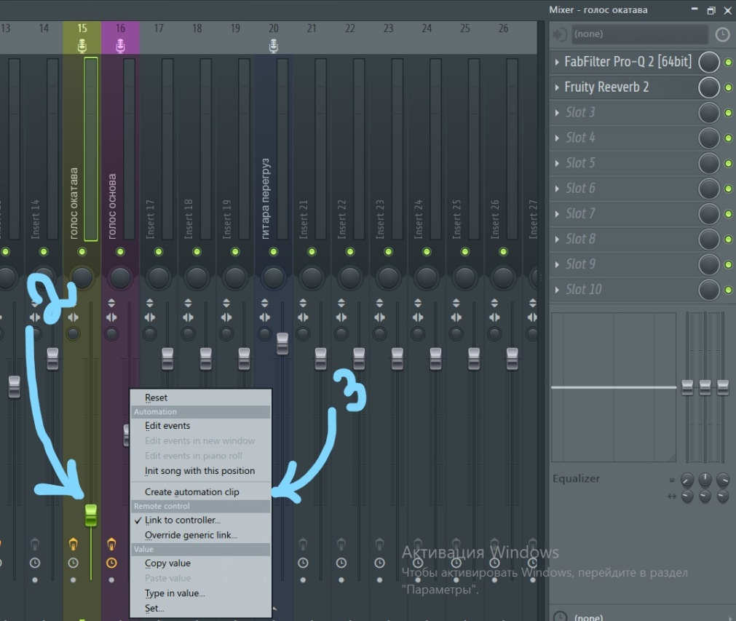
ST_011 |  | Приложение | Mixer | Проверка добавления плагинов для обработки звука на дорожку 1.Открыть Mixer 2. В меню которое находиться над эквализацией нажать на любую строку 3.Откроеться меню в котором надо выбрать любой плагин | Выбранный плагин добавиться в меню и откроеться | 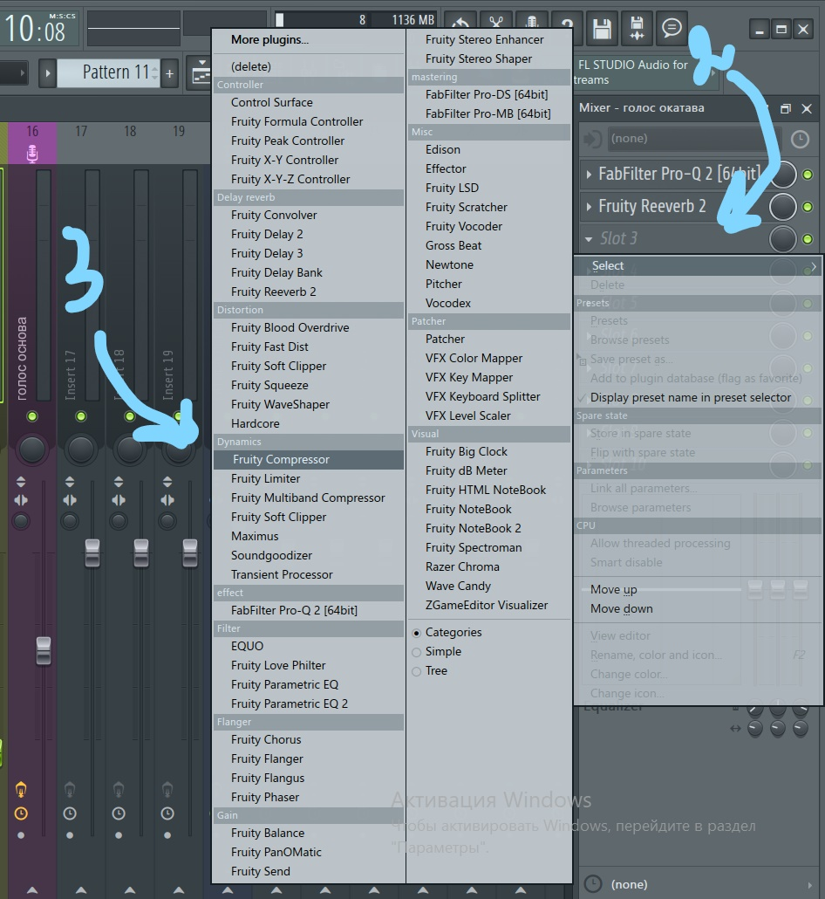 выполнено успешно
ST_012 |  | Приложение | TackList | Проверка отключения дорожек 1.Нажать на зеленую кнопку находящуюся в нижнем левом углу в ячейке с названием дорожки | Выбранная дорожка должна отключиться | выполнено успешно
ST_013 |  | Приложение | TackList | Проверка перемещения паттернов по TrackList-y 1.Зажать ЛКМ на паттерне и переместить его | Паттерн должен переместиться по TrackList-y в указанное место | выполнено успешно
ST_014 |  | Приложение

id | Ссылка на требование | module | Подмодуль/экран | test description | Expected result | Status ("not testing", "Success", "accomplishment ended with error")
ST_001 |  | app |  | Try to open TRACKLIST 1.press F5 | Open Tracklist | Success
ST_002 |  | app |  | Try to open Pianoroll 1.press F7 | Open Pianoroll | Success
ST_003 |  | app |  | Try to open mixer 1.Press F9 | Open Mixer | Success
ST_004 |  | app |  | Try to open plugins menu 1.Press F8 | Open plugin menu | Success
ST_005 |  | app |  | Try to create new pattern 1.Press F4 | Create new pattern | Success
ST_006 |  | app |  | Try to rename pattern 1.press F2 | open rename window | Success
ST_007 |  | app |  | Try to work with metronom 1.Press to metronom button 2.Play | You turn on metronom volume | Success
ST_008 |  | app |  | Try TempoTapper 1.Press Ctrl+F5 | open TempoTapper | Success
ST_009 |  | app |  | Try ro open instruments view 1. Press F6 | Open window with all instrument's in compose | Success
ST_010 |  | app | Mixer | Try ro create automation 1.Open Mixer 2. Press right mouse button to track for create automation 3.choise punkt Create automation clip | You create automation clip for this track | Success
ST_011 |  | app | Mixer | Try to add new plugin for track 1.Open Mixer 2. In menu befor equalization press to some string 3.In punkt 2 you open plugin menu, now choise some plugin and add it to the track | You add new plugin to this track | Success
ST_012 |  | app | TackList | Try to turn off track 1.Press to the green button in the left on the track | Track turn off | Success
ST_013 |  | app | TackList | Try to move pattern in the TrackList-y 1.Press left mouse button in pattern and move it | Pattern move in track list | Success

